Sheet
户外骑行 | 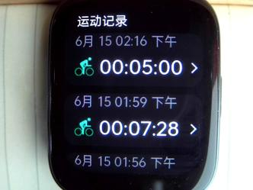 户外骑行 | 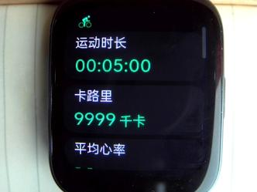 运动记录中详情1 | 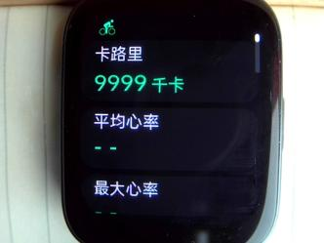 运动记录中详情2 | 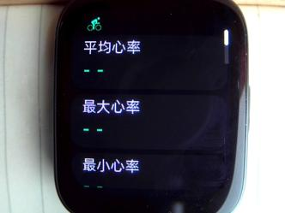 运动记录中详情3 | 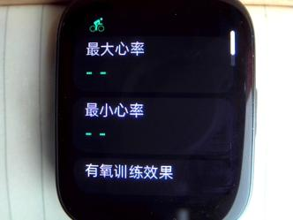 运动记录中详情4 | 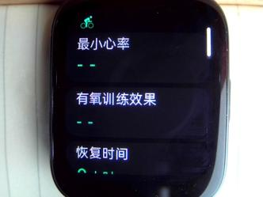 运动记录中详情5 | 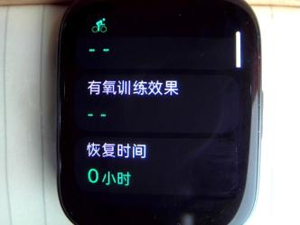 运动记录中详情6 |  运动记录中详情7 | 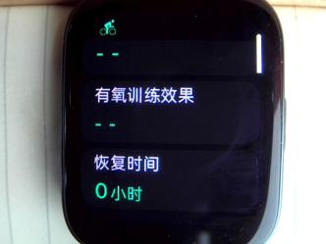 运动记录中详情8 | 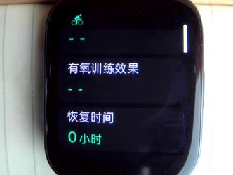 运动记录中详情9 | 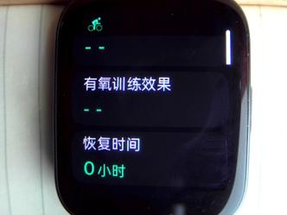 运动记录中详情10 |  运动记录中详情11 | 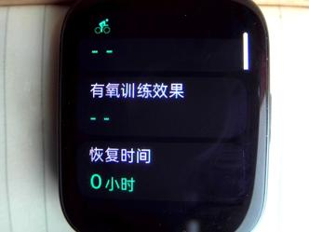 运动记录中详情12 | 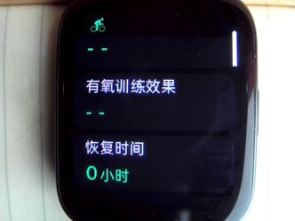 运动记录中详情13
室内骑行 | 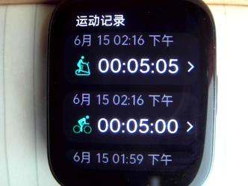 室内骑行 | 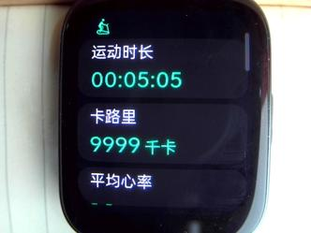 运动记录中详情1 | 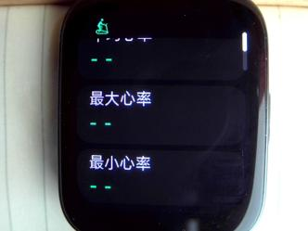 运动记录中详情2 | 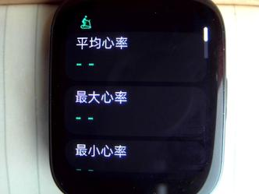 运动记录中详情3 | 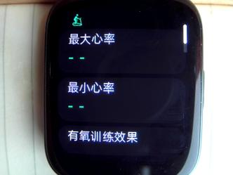 运动记录中详情4 | 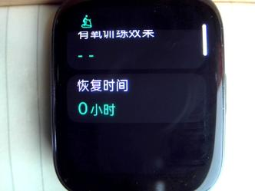 运动记录中详情5 | 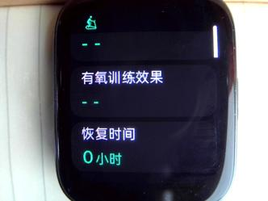 运动记录中详情6 | 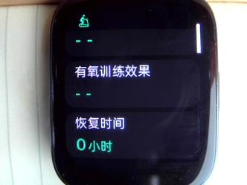 运动记录中详情7 | 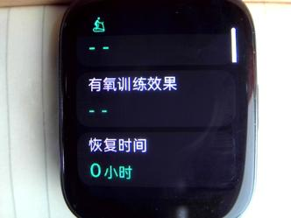 运动记录中详情8 | 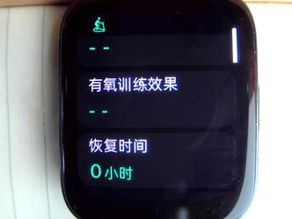 运动记录中详情9 | 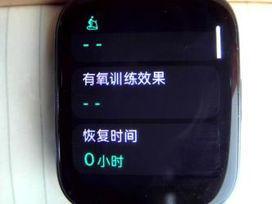 运动记录中详情10 | 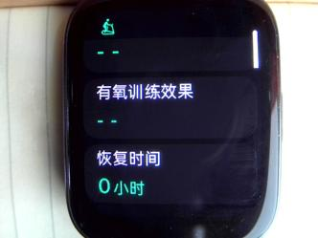 运动记录中详情11 | 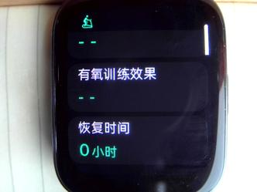 运动记录中详情12 | 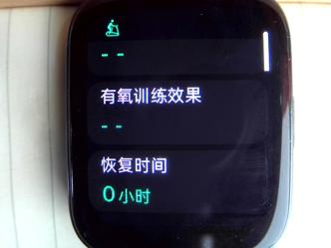 运动记录中详情13
划船机 | 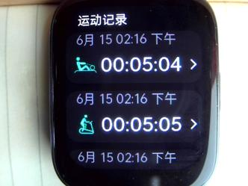 划船机 | 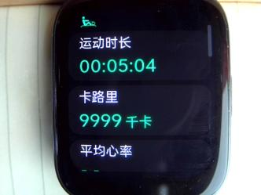 运动记录中详情1 | 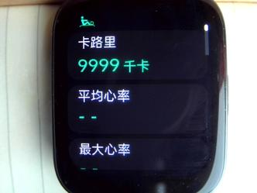 运动记录中详情2 | 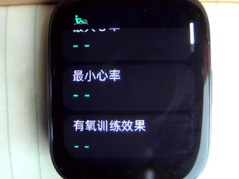 运动记录中详情3 | 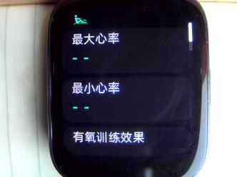 运动记录中详情4 | 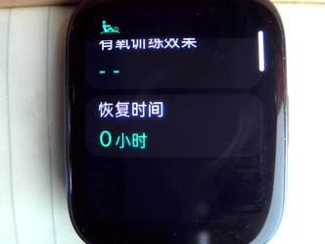 运动记录中详情5 | 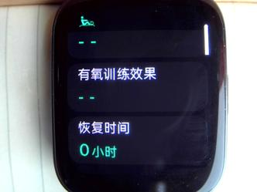 运动记录中详情6 | 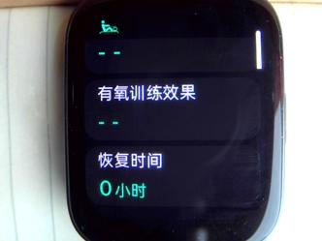 运动记录中详情7 | 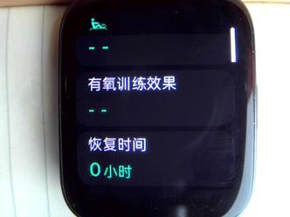 运动记录中详情8 | 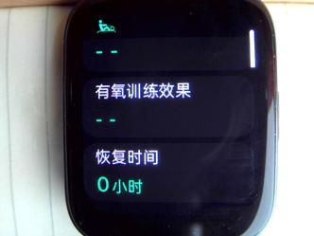 运动记录中详情9 |  运动记录中详情10 | 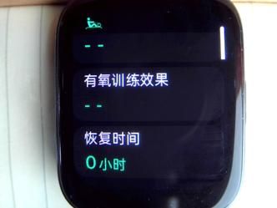 运动记录中详情11 | 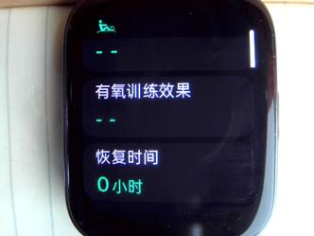 运动记录中详情12 | 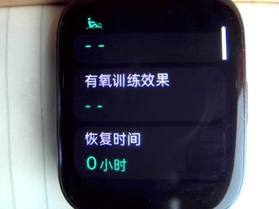 运动记录中详情13
椭圆机 | 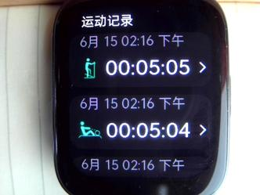 椭圆机 | 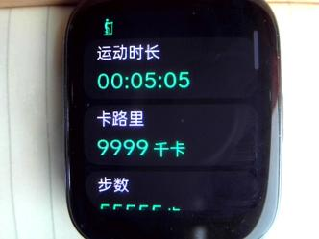 运动记录中详情1 | 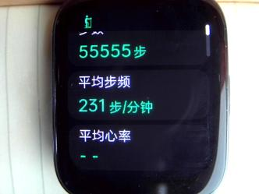 运动记录中详情2 | 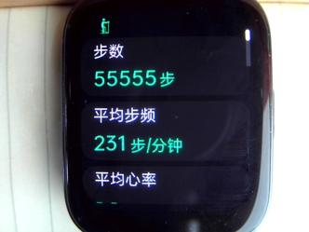 运动记录中详情3 | 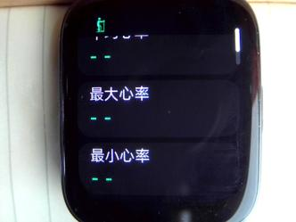 运动记录中详情4 | 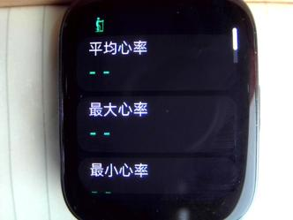 运动记录中详情5 | 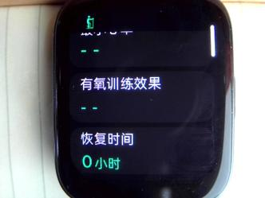 运动记录中详情6 |  运动记录中详情7 | 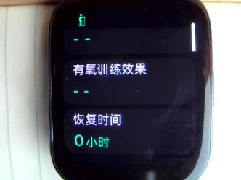 运动记录中详情8 |  运动记录中详情9 | 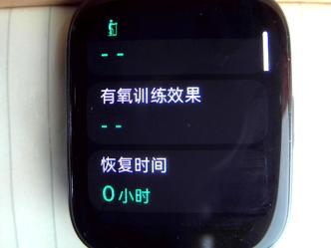 运动记录中详情10 |  运动记录中详情11 |  运动记录中详情12 |  运动记录中详情13
瑜伽 | 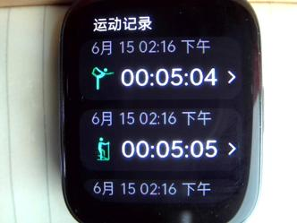 瑜伽 | 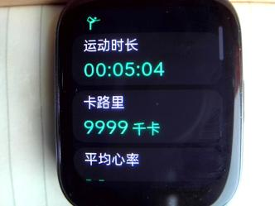 运动记录中详情1 |  运动记录中详情2 |  运动记录中详情3 |  运动记录中详情4 |  运动记录中详情5 |  运动记录中详情6 |  运动记录中详情7 |  运动记录中详情8 |  运动记录中详情9 |  运动记录中详情10 |  运动记录中详情11 |  运动记录中详情12 |  运动记录中详情13
运动记录列表 |  运动记录列表1 |  运动记录列表2 |  运动记录列表3 |  运动记录列表4 |  运动记录列表5 |  运动记录列表6 |  运动记录列表7 |  运动记录列表8 |  运动记录列表9 |  运动记录列表10

